Cavity1_1
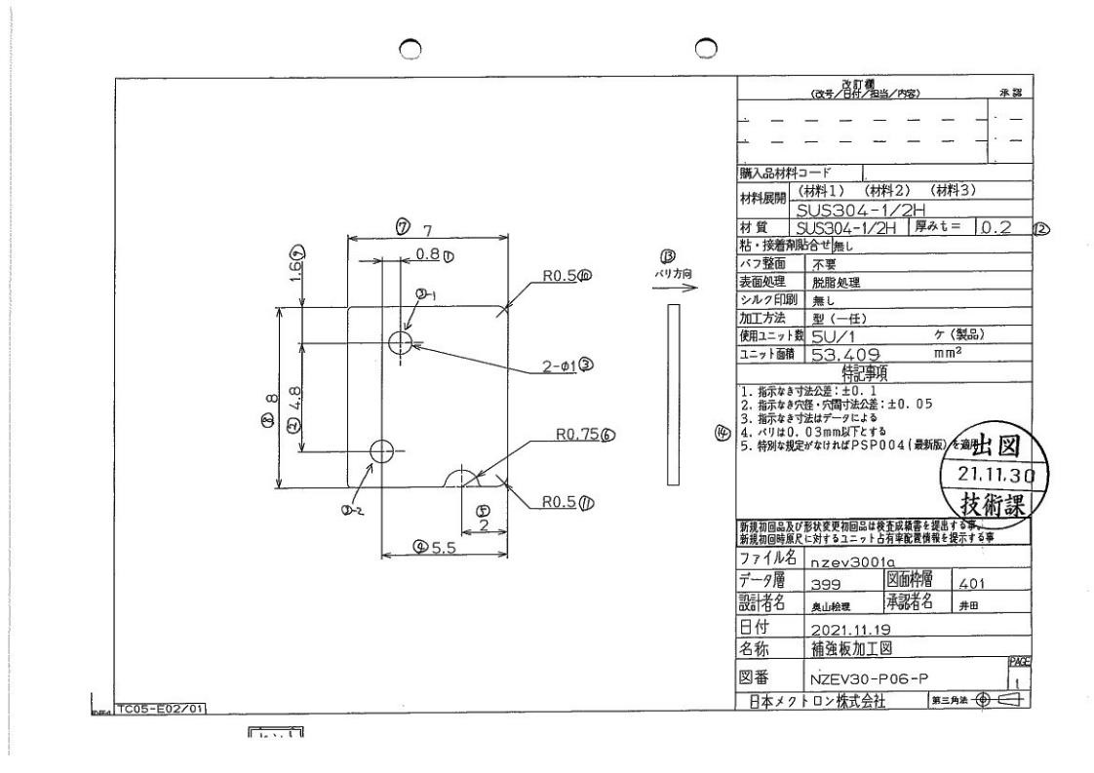
 |  |  |  |  |  |  |  |  |  |  |  | 工程能力調査表 |  |  |  |  |  |  |  |  |  |  |  |  |  |  |  |  |  |  | 1 |  | 項中 |  | 2 | 項

図番 | NZEV30-P07-P |  |  |  |  |  |  |  |  | 品名 |  | 補強板 |  |  |  |  |  |  |  | 工程能力調査 |  |  |  | 測定日 |  | 2021-12-25 |  |  |  | 備考

項 目
規 格 |  | 1.500 |  | 0.050 |  | 1.500 |  | 0.050 |  |  | 18.000 |  | 0.100 |  | 9.000 |  | 0.100 |  | 14.000 |  | 0.100 |  | 0.500 |  | 0.100 |  | 0.750 |  | 0.050 |  | 0.750 |  |  | 0.050
 |  |  |  | -0.050 |  |  |  | -0.050 |  |  |  |  | -0.100 |  |  |  | -0.100 |  |  |  | -0.100 |  |  |  | -0.100 |  |  |  | -0.050 |  |  |  |  | -0.050 |  |  | 1.50 | 1.50 | 18.00 | 9.00 | 14.00 | 0.50 | 2.00 | 0.75
測定機器 | Keyence IM |  |  |  | Keyence IM |  |  |  | Keyence IM |  |  |  |  | Keyence IM |  |  |  | Keyence IM |  |  |  | Keyence IM |  |  |  | Keyence IM |  |  |  | Keyence IM |  |  |  |  |  |  | 0.050 | 0.050 | 0.100 | 0.100 | 0.100 | 0.100 | 0.100 | 0.050
両側／片側 | 両側 |  |  |  | 両側 |  |  |  | 両側 |  |  |  |  | 両側 |  |  |  | 両側 |  |  |  | 両側 |  |  |  | 両側 |  |  |  | 両側 |  |  |  |  |  |  | (0.050) | (0.050) | (0.100) | (0.100) | (0.100) | (0.100) | (0.100) | (0.050)
1 |  |  | 1.4985 |  |  |  | 1.5016 |  |  |  |  | 18.0003 |  |  |  | 9.0029 |  |  |  | 13.9950 |  |  |  | 0.5000 |  |  |  | 1.9997 |  |  |  |  | 0.7461 |  |  |  | 1.499 | 1.502 | 18.000 | 9.003 | 13.995 | 0.500 | 2.000 | 0.746
2 |  |  | 1.4986 |  |  |  | 1.5012 |  |  |  |  | 18.0017 |  |  |  | 8.9998 |  |  |  | 13.9941 |  |  |  | 0.4939 |  |  |  | 2.0004 |  |  |  |  | 0.7462 |  |  |  | 1.499 | 1.501 | 18.002 | 9.000 | 13.994 | 0.494 | 2.000 | 0.746
3 |  |  | 1.4987 |  |  |  | 1.5011 |  |  |  |  | 17.9999 |  |  |  | 9.0000 |  |  |  | 13.9959 |  |  |  | 0.4930 |  |  |  | 1.9989 |  |  |  |  | 0.7429 |  |  |  | 1.499 | 1.501 | 18.000 | 9.000 | 13.996 | 0.493 | 1.999 | 0.743
4 |  |  | 1.4986 |  |  |  | 1.5013 |  |  |  |  | 18.0020 |  |  |  | 9.0012 |  |  |  | 13.9956 |  |  |  | 0.4980 |  |  |  | 1.9997 |  |  |  |  | 0.7462 |  |  |  | 1.499 | 1.501 | 18.002 | 9.001 | 13.996 | 0.498 | 2.000 | 0.746
5 |  |  | 1.4986 |  |  |  | 1.5015 |  |  |  |  | 18.0003 |  |  |  | 9.0005 |  |  |  | 13.9947 |  |  |  | 0.4945 |  |  |  | 1.9998 |  |  |  |  | 0.7456 |  |  |  | 1.499 | 1.502 | 18.000 | 9.001 | 13.995 | 0.495 | 2.000 | 0.746
6 |  |  | 1.4987 |  |  |  | 1.5015 |  |  |  |  | 18.0007 |  |  |  | 9.0007 |  |  |  | 13.9949 |  |  |  | 0.4966 |  |  |  | 1.9995 |  |  |  |  | 0.7493 |  |  |  | 1.499 | 1.502 | 18.001 | 9.001 | 13.995 | 0.497 | 2.000 | 0.749
7 |  |  | 1.4990 |  |  |  | 1.5012 |  |  |  |  | 18.0022 |  |  |  | 8.9992 |  |  |  | 13.9970 |  |  |  | 0.4946 |  |  |  | 2.0001 |  |  |  |  | 0.7474 |  |  |  | 1.499 | 1.501 | 18.002 | 8.999 | 13.997 | 0.495 | 2.000 | 0.747
8 |  |  | 1.4985 |  |  |  | 1.5017 |  |  |  |  | 18.0003 |  |  |  | 9.0001 |  |  |  | 13.9956 |  |  |  | 0.4956 |  |  |  | 1.9990 |  |  |  |  | 0.7459 |  |  |  | 1.499 | 1.502 | 18.000 | 9.000 | 13.996 | 0.496 | 1.999 | 0.746
9 |  |  | 1.4985 |  |  |  | 1.5014 |  |  |  |  | 18.0002 |  |  |  | 9.0017 |  |  |  | 13.9945 |  |  |  | 0.4974 |  |  |  | 1.9991 |  |  |  |  | 0.7462 |  |  |  | 1.499 | 1.501 | 18.000 | 9.002 | 13.995 | 0.497 | 1.999 | 0.746
10 |  |  | 1.4987 |  |  |  | 1.5015 |  |  |  |  | 18.0004 |  |  |  | 9.0018 |  |  |  | 13.9947 |  |  |  | 0.4978 |  |  |  | 2.0002 |  |  |  |  | 0.7461 |  |  |  | 1.499 | 1.502 | 18.000 | 9.002 | 13.995 | 0.498 | 2.000 | 0.746
11 |  |  | 1.4988 |  |  |  | 1.5017 |  |  |  |  | 17.9999 |  |  |  | 9.0004 |  |  |  | 13.9939 |  |  |  | 0.4943 |  |  |  | 1.9986 |  |  |  |  | 0.7470 |  |  |  | 1.499 | 1.502 | 18.000 | 9.000 | 13.994 | 0.494 | 1.999 | 0.747
12 |  |  | 1.4985 |  |  |  | 1.5016 |  |  |  |  | 18.0008 |  |  |  | 8.9998 |  |  |  | 13.9942 |  |  |  | 0.4947 |  |  |  | 1.9986 |  |  |  |  | 0.7466 |  |  |  | 1.499 | 1.502 | 18.001 | 9.000 | 13.994 | 0.495 | 1.999 | 0.747
13 |  |  | 1.4988 |  |  |  | 1.5013 |  |  |  |  | 18.0022 |  |  |  | 9.0016 |  |  |  | 13.9954 |  |  |  | 0.4972 |  |  |  | 1.9992 |  |  |  |  | 0.7457 |  |  |  | 1.499 | 1.501 | 18.002 | 9.002 | 13.995 | 0.497 | 1.999 | 0.746
14 |  |  | 1.4988 |  |  |  | 1.5016 |  |  |  |  | 18.0013 |  |  |  | 9.0049 |  |  |  | 13.9941 |  |  |  | 0.5002 |  |  |  | 2.0002 |  |  |  |  | 0.7459 |  |  |  | 1.499 | 1.502 | 18.001 | 9.005 | 13.994 | 0.500 | 2.000 | 0.746
15 |  |  | 1.4978 |  |  |  | 1.5012 |  |  |  |  | 18.0014 |  |  |  | 8.9998 |  |  |  | 13.9936 |  |  |  | 0.4943 |  |  |  | 1.9990 |  |  |  |  | 0.7464 |  |  |  | 1.498 | 1.501 | 18.001 | 9.000 | 13.994 | 0.494 | 1.999 | 0.746
16 |  |  | 1.4989 |  |  |  | 1.5015 |  |  |  |  | 18.0000 |  |  |  | 9.0026 |  |  |  | 13.9938 |  |  |  | 0.4992 |  |  |  | 2.0002 |  |  |  |  | 0.7458 |  |  |  | 1.499 | 1.502 | 18.000 | 9.003 | 13.994 | 0.499 | 2.000 | 0.746
17 |  |  | 1.4983 |  |  |  | 1.5015 |  |  |  |  | 18.0002 |  |  |  | 9.0003 |  |  |  | 13.9939 |  |  |  | 0.4958 |  |  |  | 1.9992 |  |  |  |  | 0.7475 |  |  |  | 1.498 | 1.502 | 18.000 | 9.000 | 13.994 | 0.496 | 1.999 | 0.748
18 |  |  | 1.4991 |  |  |  | 1.5015 |  |  |  |  | 18.0001 |  |  |  | 8.9996 |  |  |  | 13.9945 |  |  |  | 0.4946 |  |  |  | 1.9990 |  |  |  |  | 0.7461 |  |  |  | 1.499 | 1.502 | 18.000 | 9.000 | 13.995 | 0.495 | 1.999 | 0.746
19 |  |  | 1.4987 |  |  |  | 1.5014 |  |  |  |  | 18.0003 |  |  |  | 9.0000 |  |  |  | 13.9937 |  |  |  | 0.4943 |  |  |  | 1.9985 |  |  |  |  | 0.7470 |  |  |  | 1.499 | 1.501 | 18.000 | 9.000 | 13.994 | 0.494 | 1.999 | 0.747
20 |  |  | 1.4986 |  |  |  | 1.5014 |  |  |  |  | 18.0013 |  |  |  | 8.9996 |  |  |  | 13.9948 |  |  |  | 0.4933 |  |  |  | 1.9996 |  |  |  |  | 0.7456 |  |  |  | 1.499 | 1.501 | 18.001 | 9.000 | 13.995 | 0.493 | 2.000 | 0.746
21 |  |  | 1.4986 |  |  |  | 1.5018 |  |  |  |  | 18.0017 |  |  |  | 9.0022 |  |  |  | 13.9956 |  |  |  | 0.4978 |  |  |  | 1.9990 |  |  |  |  | 0.7481 |  |  |  | 1.499 | 1.502 | 18.002 | 9.002 | 13.996 | 0.498 | 1.999 | 0.748
22 |  |  | 1.4984 |  |  |  | 1.5018 |  |  |  |  | 17.9996 |  |  |  | 9.0038 |  |  |  | 13.9938 |  |  |  | 0.4996 |  |  |  | 2.0002 |  |  |  |  | 0.7469 |  |  |  | 1.498 | 1.502 | 18.000 | 9.004 | 13.994 | 0.500 | 2.000 | 0.747
23 |  |  | 1.4988 |  |  |  | 1.5014 |  |  |  |  | 17.9993 |  |  |  | 9.0033 |  |  |  | 13.9935 |  |  |  | 0.5000 |  |  |  | 2.0005 |  |  |  |  | 0.7462 |  |  |  | 1.499 | 1.501 | 17.999 | 9.003 | 13.994 | 0.500 | 2.001 | 0.746
24 |  |  | 1.4922 |  |  |  | 1.5015 |  |  |  |  | 18.0018 |  |  |  | 9.0023 |  |  |  | 13.9965 |  |  |  | 0.4962 |  |  |  | 1.9994 |  |  |  |  | 0.7469 |  |  |  | 1.492 | 1.502 | 18.002 | 9.002 | 13.997 | 0.496 | 1.999 | 0.747
25 |  |  | 1.4988 |  |  |  | 1.5015 |  |  |  |  | 18.0003 |  |  |  | 9.0022 |  |  |  | 13.9950 |  |  |  | 0.4994 |  |  |  | 1.9994 |  |  |  |  | 0.7463 |  |  |  | 1.499 | 1.502 | 18.000 | 9.002 | 13.995 | 0.499 | 1.999 | 0.746
26 |  |  | 1.4985 |  |  |  | 1.5014 |  |  |  |  | 18.0001 |  |  |  | 9.0022 |  |  |  | 13.9954 |  |  |  | 0.4982 |  |  |  | 1.9989 |  |  |  |  | 0.7465 |  |  |  | 1.499 | 1.501 | 18.000 | 9.002 | 13.995 | 0.498 | 1.999 | 0.747
27 |  |  | 1.4984 |  |  |  | 1.5012 |  |  |  |  | 18.0002 |  |  |  | 9.0001 |  |  |  | 13.9953 |  |  |  | 0.4962 |  |  |  | 1.9990 |  |  |  |  | 0.7460 |  |  |  | 1.498 | 1.501 | 18.000 | 9.000 | 13.995 | 0.496 | 1.999 | 0.746
28 |  |  | 1.4985 |  |  |  | 1.5011 |  |  |  |  | 17.9995 |  |  |  | 9.0030 |  |  |  | 13.9941 |  |  |  | 0.4993 |  |  |  | 2.0002 |  |  |  |  | 0.7457 |  |  |  | 1.499 | 1.501 | 18.000 | 9.003 | 13.994 | 0.499 | 2.000 | 0.746
29 |  |  | 1.4989 |  |  |  | 1.5015 |  |  |  |  | 18.0005 |  |  |  | 8.9994 |  |  |  | 13.9952 |  |  |  | 0.4937 |  |  |  | 1.9992 |  |  |  |  | 0.7459 |  |  |  | 1.499 | 1.502 | 18.001 | 8.999 | 13.995 | 0.494 | 1.999 | 0.746
30 |  |  | 1.4982 |  |  |  | 1.5014 |  |  |  |  | 17.9997 |  |  |  | 9.0031 |  |  |  | 13.9949 |  |  |  | 0.4995 |  |  |  | 1.9995 |  |  |  |  | 0.7460 |  |  |  | 1.498 | 1.501 | 18.000 | 9.003 | 13.995 | 0.500 | 2.000 | 0.746
ｘ | 1.4984 |  |  |  | 1.5014 |  |  |  | 18.001 |  |  |  |  | 9.001 |  |  |  | 13.995 |  |  |  | 0.497 |  |  |  | 1.999 |  |  |  | 0.746 |  |  |  |  |  |  | 1.4983 | 1.5015 | 18.0005 | 9.0016 | 13.9952 | 0.4974 | 1.9993 | 0.7469
σ | 0.00120 |  |  |  | 0.00019 |  |  |  | 0.00083 |  |  |  |  | 0.00152 |  |  |  | 0.00087 |  |  |  | 0.00233 |  |  |  | 0.00058 |  |  |  | 0.00103 |  |  |  |  |  |  | 1.4982 | 1.5013 | 18.0018 | 9.0012 | 13.995 | 0.4953 | 2.0001 | 0.7461
Cp | 13.912 |  |  |  | 89.146 |  |  |  | 40.000 |  |  |  |  | 21.910 |  |  |  | 38.220 |  |  |  | 14.320 |  |  |  | 28.682 |  |  |  | 16.113 |  |  |  |  |  |  | 1.4982 | 1.5013 | 18.0018 | 9.001 | 13.9949 | 0.4953 | 2 | 0.746
Cpk | 13.467 |  |  |  | 86.572 |  |  |  | 39.758 |  |  |  |  | 21.632 |  |  |  | 36.222 |  |  |  | 13.839 |  |  |  | (688.062) |  |  |  | 14.932 |  |  |  |  |  |  | 1.4989 | 1.5013 | 18.0009 | 9.0013 | 13.9959 | 0.4973 | 1.9998 | 0.7463
判定 | 工程能力は満足している |  |  |  | 工程能力は満足している |  |  |  | 工程能力は満足している |  |  |  |  | 工程能力は満足している |  |  |  | 工程能力は満足している |  |  |  | 工程能力は満足している |  |  |  | 工程能力は不足している |  |  |  | 工程能力は満足している

量産時 | Keyence IM |  |  |  | Keyence IM |  |  |  | Keyence IM |  |  |  |  | Keyence IM |  |  |  | Keyence IM |  |  |  | Keyence IM |  |  |  | Keyence IM |  |  |  | Keyence IM
 | 5pcs/Lot (Xbar) |  |  |  | 5pcs/Lot (Xbar) |  |  |  | 5pcs/Lot (Xbar) |  |  |  |  | 5pcs/Lot (Xbar) |  |  |  | 5pcs/Lot (Xbar) |  |  |  | 5pcs/Lot (Xbar) |  |  |  | 5pcs/Lot (Xbar) |  |  |  | 5pcs/Lot (Xbar)

 |  |  |  |  |  |  |  |  |  |  |  |  |  |  |  |  |  |  |  |  |  |  |  |  |  |  |  |  |  |  |  | 承認 |  |  | 作成
 |  |  |  |  |  |  |  |  |  |  |  |  |  |  |  |  |  |  |  |  |  |  |  |  |  |  |  |  |  |  |  | 平野 |  |  | 鈴木

